程序菜单列表
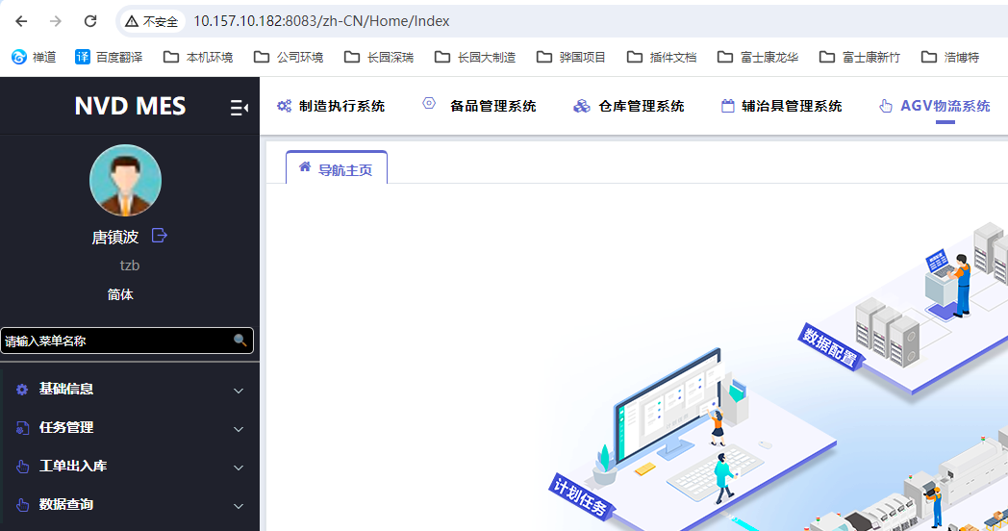
功能类型 | 菜单名称 | 菜单地址 | 功能说明
WEB | 地图获取 | ProjectAGV/AGVBind_Mobile | RCS接口测试页面
WEB | 仓库管理 | ProjectAGV/AGV_WarehouseInfo | 基础信息
WEB | 工作台管理 | ProjectAGV/AGV_WorkBench | 基础信息
WEB | 箱管理 | ProjectAGV/AGV_Carton | 基础信息
WEB | 箱容量管理 | ProjectAGV/AGV_CartonCapacity | 基础信息
WEB | 包装方式管理 | ProjectAGV/AGV_PackingManagement | 基础信息
WEB | 物料包装方式配置 | ProjectAGV/AGV_MaterialPackingManagement | 基础信息
WEB | 区域管理 | ProjectAGV/AGV_Area | 基础信息
WEB | 位置管理 | ProjectAGV/AGV_Location | 基础信息
WEB | 货架管理 | ProjectAGV/AGV_Shelves | 基础信息
WEB | 储位管理 | ProjectAGV/AGV_StockLoc | 基础信息
WEB | 物料分类管理 | ProjectAGV/AGV_MaterialManagement | 基础信息
WEB | 储位容量管理 | ProjectAGV/AGV_StockCapacity | 基础信息
WEB | 区域仓码管理 | ProjectAGV/AGV_Area_WarehouseManagement | 基础信息
WEB | 区域货架管理 | ProjectAGV/AGV_Area_ShelfManagement | 基础信息
WEB | 入库任务 | ProjectAGV/AGV_StockIN | 任务单据管理
WEB | 出库任务 | ProjectAGV/AGV_StockOUT | 任务单据管理
WEB | 盘点任务 | ProjectAGV/AGV_StockInventory | 任务单据管理
WEB | 工单退料入库 | ProjectAGV/AGV_StockIN/WoIndex | 任务单据管理
WEB | 工单发料出库 | ProjectAGV/AGV_StockOUT/WoIndex/201 | 任务单据管理
WEB | 工单站位备料 | ProjectAGV/AGV_Warehouse_Wo_Send_Strategy | 工单首套料/补料任务管理
WEB | 工单卷料任务 | ProjectAGV/AGV_Warehouse_Wo_Coil_Task | 工单卷料任务管理
WEB | 货架搬运任务 | ProjectAGV/AGV_Shelf_Task | 货架搬运任务管理
WEB | AGV库存明细查询 | ProjectAGV/AGV_Stock_WIP | 资料查询
WEB | AGV储位出入记录 | ProjectAGV/AGV_Warehouse_Statistics | 资料查询
WEB | AGV转运物料查询 | ProjectAGV/AGV_StockLoc_TransferWIP | 资料查询
PDA | 位置绑定解绑 | ProjectAGV/AGV_LocationBind_Mobile
PDA | 货架搬运 | ProjectAGV/AGV_MoveTask_Mobile
PDA | 在库上架扫描 | ProjectAGV/AGV_StockIN_Mobile/ScanIn
PDA | 在库下架扫码 | ProjectAGV/AGV_StockOUT_Mobile/ScanOut
PDA | 在库物料查询 | ProjectAGV/AGV_Stock_WIP_Mobile
PDA | 入库作业 | ProjectAGV/AGV_StockIN_Mobile
PDA | 出库作业 | ProjectAGV/AGV_StockOut_Mobile
PDA | 盘点作业 | ProjectAGV/AGV_StockInventory_Mobile
PDA | 非AGV发料 | ProjectAGV/AGV_PrepareOut_Mobile
PDA | 产线生产收料 | ProjectAGV/AGV_PrepareOut_Mobile/Receive
PDA | 备料PKG查看 | ProjectAGV/AGV_Prepare_Mobile/Check
PDA | 工单首套检料 | ProjectAGV/AGV_Prepare_Mobile/index/1
PDA | 工单补料检料 | ProjectAGV/AGV_Prepare_Mobile/Index/0
PDA | IQC检查取样 | ProjectAGV/AGV_IQC_Sample_Mobile
PDA | 箱号绑定解绑 | ProjectAGV/AGV_Carton_Package_Mobile
PDA | 拆包绑定GRN | ProjectAGV/AGV_GRNBind_Packing_Mobile
PDA | GRN绑定解绑 | ProjectAGV/AGV_GRNBind_Mobile

定时作业
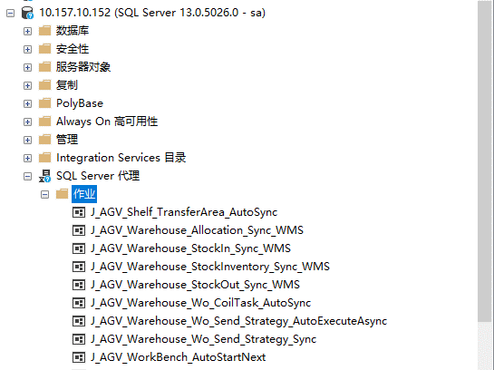
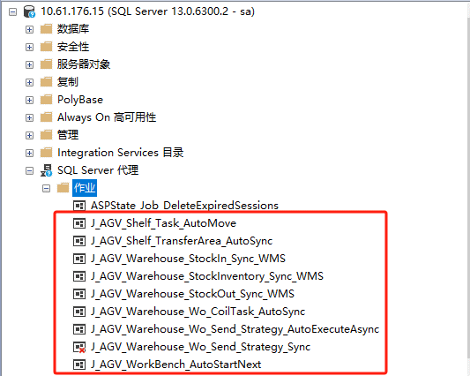
JOB名称 | JOB说明 | 执行频率 | JOB步骤 | JOB脚本 | JOB步骤说明 | 数据库
J_AGV_Shelf_TransferArea_AutoSync | 冷热区-自动调整货架待移入区域 | 每天早上8:10执行一次 | 1 | EXEC P_AGV_Material_Heat_AutoSync | 冷热区-刷新物料热度 | HNZL_MES
 |  |  | 2 | EXEC P_AGV_Shelf_TransferArea_AutoSync | 冷热区-更新货架待移入区域 | HNZL_MES
J_AGV_Warehouse_Allocation_Sync_WMS | 同步WMS调拨单据 | 每10分钟执行一次 | 1 | EXEC P_AGV_Warehouse_Allocation_Sync_WMS | AGV从WMS同步调拨单 | HNZL_MES
J_AGV_Warehouse_StockIn_Sync_WMS | 同步WMS入库单据 | 每10分钟执行一次 | 1 | EXEC P_AGV_Warehouse_StockIn_Sync_WMS | AGV从WMS同步入库单据 | HNZL_MES
J_AGV_Warehouse_StockInventory_Sync_WMS | 同步WMS盘点单据 | 每10分钟执行一次 | 1 | EXEC P_AGV_Warehouse_StockInventory_Sync_WMS | AGV从WMS同步盘点单据 | HNZL_MES
J_AGV_Warehouse_StockOut_Sync_WMS | 同步WMS出库单据 | 每10分钟执行一次 | 1 | EXEC dbo.P_AGV_Warehouse_StockOut_Sync_WMS | AGV从WMS同步出库单据 | HNZL_MES
J_AGV_Warehouse_Wo_CoilTask_AutoSync | 同步工单卷料任务 | 每5分钟执行一次 | 1 | EXEC P_AGV_Warehouse_Wo_CoilTask_AutoSync | 自动创建或更新工单卷料任务 | HNZL_MES
J_AGV_Warehouse_Wo_Send_Strategy_AutoExecuteAsync | 自动执行工单备料策略 | 每10秒钟执行一次 | 1 | EXEC P_AGV_Warehouse_Wo_Send_Strategy_AutoExecuteAsync | AGV备料策略动自动执行 | HNZL_MES
J_AGV_Warehouse_Wo_Send_Strategy_Sync | 自动生成工单备料策略 | 每10分钟执行一次 | 1 | EXEC dbo.P_AGV_Warehouse_Wo_Send_Strategy_Sync | AGV从MES同步工单备料策略 | HNZL_MES
J_AGV_WorkBench_AutoStartNext | 自动开始工作台的搬运任务 | 每10秒钟执行一次 | 1 | EXEC dbo.P_AGV_Shelf_Task_AutoCreate | AGV自动创建搬运任务 | HNZL_MES
 |  |  | 2 | EXEC P_AGV_WorkBench_AutoStartNext | 自动开始工作台的搬运任务 | HNZL_MES

龙华部署服务器： | 10.157.10.152
新竹部署服务器： | 10.61.176.15

定时程序
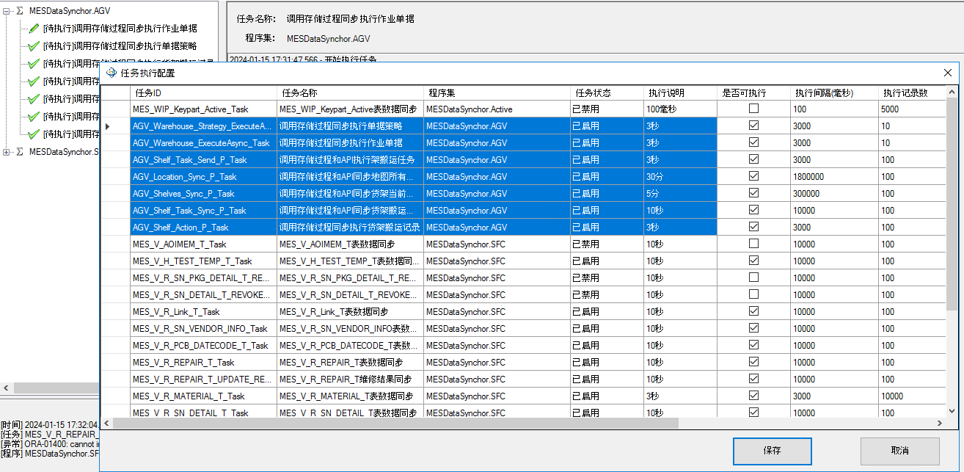
任务ID | 任务名称 | 程序集 | 执行频率
AGV_Warehouse_Strategy_ExecuteAsync_Task | 调用存储过程同步执行单据策略 | MESDataSynchor.AGV | 3秒
AGV_Warehouse_ExecuteAsync_Task | 调用存储过程同步执行作业单据 | MESDataSynchor.AGV | 3秒
AGV_Shelf_Task_Send_P_Task | 调用存储过程和API执行架搬运任务 | MESDataSynchor.AGV | 3秒
AGV_Location_Sync_P_Task | 调用存储过程和API同步地图所有位置 | MESDataSynchor.AGV | 30分
AGV_Shelves_Sync_P_Task | 调用存储过程和API同步货架当前位置 | MESDataSynchor.AGV | 5分
AGV_Shelf_Task_Sync_P_Task | 调用存储过程和API同步货架搬运任务状态 | MESDataSynchor.AGV | 10秒
AGV_Shelf_Action_P_Task | 调用存储过程同步执行货架搬运记录 | MESDataSynchor.AGV | 3秒

龙华部署服务器： | 10.157.10.152
龙华部署程序位置： | D:\MESDataSynchor

新竹部署服务器： | 10.61.176.37
新竹部署程序位置： | D:\MESDataSynchor

龙华AGV对接
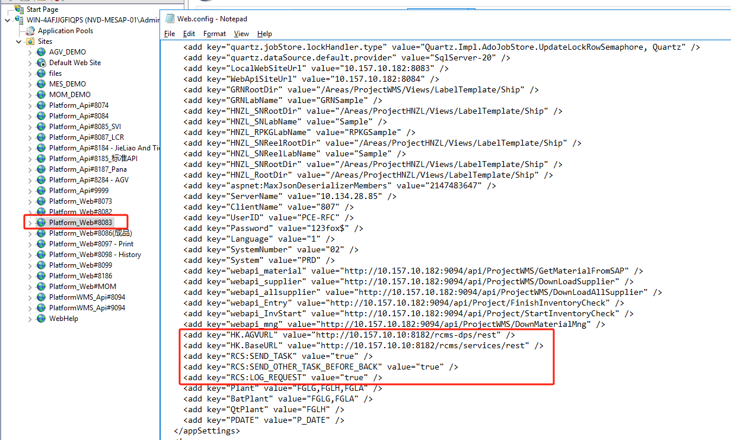
龙华RCS请求地址 | http://10.157.10.10:8182/rcms/services/rest
龙华RCS搬运任务回调地址 | http://10.157.10.187:8284/wms/agv/agvCallbackService/agvCallback
配置文件参数 | <add key="HK.AGVURL" value="http://10.157.10.10:8182/rcms-dps/rest" />
 | <add key="HK.BaseURL" value="http://10.157.10.10:8182/rcms/services/rest" />
 | <add key="RCS:SEND_TASK" value="true" />
 | <add key="RCS:SEND_OTHER_TASK_BEFORE_BACK" value="true" />
 | <add key="RCS:LOG_REQUEST" value="true" />

新竹AGV对接
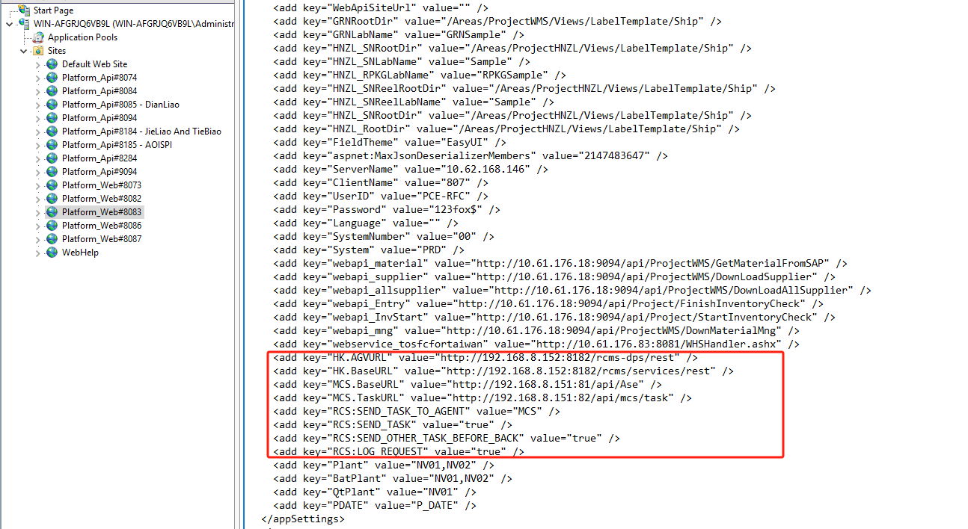
新竹RCS搬运任务请求地址 | http://192.168.8.152:8182/rcms/services/rest
新竹MCS搬运任务请求地址 | http://192.168.8.151:81/api/Ase
新竹MCS搬运任务查询地址 | http://192.168.8.151:82/api/mcs/task
新竹MCS搬运任务回调地址 | http://10.61.176.31:8284/api/MCS/AgvCallback
配置文件参数 | <add key="HK.AGVURL" value="http://192.168.8.152:8182/rcms-dps/rest" />
 | <add key="HK.BaseURL" value="http://192.168.8.152:8182/rcms/services/rest" />
 | <add key="MCS.BaseURL" value="http://192.168.8.151:81/api/Ase" />
 | <add key="MCS.TaskURL" value="http://192.168.8.151:82/api/mcs/task" />
 | <add key="RCS:SEND_TASK_TO_AGENT" value="MCS" />
 | <add key="RCS:SEND_TASK" value="true" />
 | <add key="RCS:SEND_OTHER_TASK_BEFORE_BACK" value="true" />
 | <add key="RCS:LOG_REQUEST" value="true" />

